FCP展示会・商談会シート
ＦＣＰ展示会・商談会シート |  |  |  |  | 記入日 |  |  |  | 年 |  |  |  |  |  | ■ 出展企業紹介

 |  |  |  |  |  |  | 月 |  | 日 |  |  |  |  |  | 出展企業名 |  | 中山製菓株式会社

 |  |  |  |  |  |  |  |  |  |  | 第３.1版
■ 商品特性と取引条件 |  |  |  |  |  |  |  |  |  |  |  |  |  |  | 年間売上高 |  |  |  | 従業員数 （社員○名、パート○名など） | １６０名

商品名 | さのまるいちごタルト４個 |  |  |  |  |  |  |  |  |  |  |  |  |  | 代表者氏名 |  | 中山 一也 |  |  | 写真

 |  |  |  |  |  |  |  |  |  |  |  |  |  |  | メッセージ
提供可能時期 （最もおいしい時期を（ ）内に記載） |  |  | （通年） | 賞味期限／消費期限 |  |  |  | 賞味期限 |  | 賞味期限１２０日 |  | 消費期限

主原料産地 （漁獲場所等） | 栃木県（とちおとめ） |  |  | JANコード （13桁もしくは８桁） |  |  |  | 4950248008565

内容量 | 4個 |  |  | 希望小売価格 |  |  |  | 税抜 |  | ¥500 |  | 税込（切捨） |  | ¥500
 |  |  |  |  |  |  |  |  |  |  |  | 税率
1ケースあたり入数 | １２個 |  |  | 保存温度帯 |  |  |  |  |  |  |  |  |  |  | ホームページ |  | http://www.nakayamaseika.co.jp/

発注リードタイム | 4日 |  |  | 販売エリアの制限 |  |  |  | ◯ 無 ◯ 有→ |  |  |  |  |  |  | 会社所在地 | 〒 | 151-0073 | その他東京都渋谷区笹塚３－４３－１１

最大・最小ケース納品単位 （◎ケース／日 など単位も記載） | 最大 | 最小 | 5ケース(混載可) | ケースサイズ（重量） |  |  |  | 縦(㌢) × 横(㌢) × 高さ(㌢） |  |  |  |  |  | 重量（㌔） | 工場等所在地 | 〒 |  | 栃木県佐野市大橋町１１１６－１
 |  |  |  |  |  |  |  | 36.5 |  | 32.0 |  | 14.0 |  | 2.4
認証等 （商品・工場・農場等） | □有機JAS □ISO ※ □HACCP ※ □農業生産工程管理(GAP) ※ |  |  |  |  |  |  |  |  |  |  |  |  |  | 担当者 |  | 福田 一雄 |  | E - m a i l | k.fukuda@nakayamaseika.co.jp

 | □その他(右に記入→) |  |  |  |  |  |  |  |  |  |  |  |  |  | T E L |  | 03-3376-2243 |  | F A X | 03-3378-7405
 | ※印のものは、具体的な取得内容を記載 →

ターゲット | 売り先 | □外食 □中食 □商社・卸売 □メーカー □スーパーマーケット □百貨店 □その他小売 □ホテル・宴会・レジャー （□業務用対応可能 □ギフト対応可能 ） □その他 （右に記入→） |  |  |  |  |  |  |  |  |  |  |  |  | ■ 生産・製造工程アピールポイント ※農産品の場合は栽培面積・年間収穫量なども記載

 | お客様 （性別・年齢層など） | 食材へこだわりを持ちつつも可愛らしさ等で若年層から年配層まで幅広い主に女性、または女性に対しての土産購入の男性客。

利用シーン （利用方法・おすすめレシピ等） | 佐野プレミアムアウトレットや佐野厄除け大師等、観光客の皆さまのお手軽なお土産の他、地域にお住まいの皆さまの「地元のお手軽な手土産」としても利用されています。また、昨今のゆるキャラブームで全国より引き合いが増えています。

商品特徴 | 栃木産とちおとめを１００％使用した風味豊かないちごのタルトケーキ。佐野市ブランドキャラクターで２０１２年全国ゆるキャラ選手権第４位の「さのまる」を冠した菓子第１号。製造メーカー、観光地、行政と一体になって作り上げた佐野を代表する菓子。

 |  |  |  |  |  |  |  |  |  |  |  |  |  |  | 写 真
 |  |  |  |  |  |  |  |  |  |  |  |  |  |  | 写真 |  |  | 写真 |  | 写真
■ 商品写真

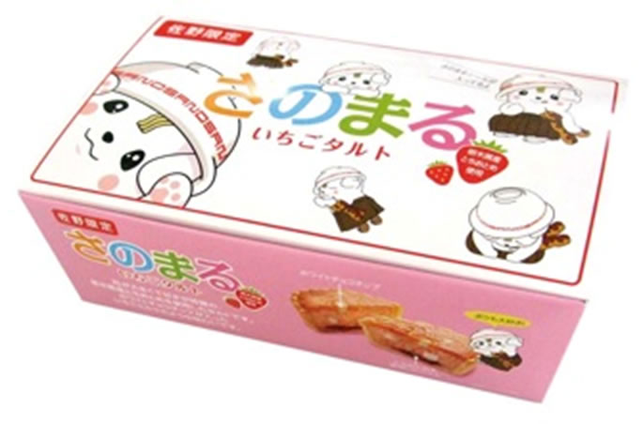 写真 商品の全体がわかる写真を貼付 |  |  |  | 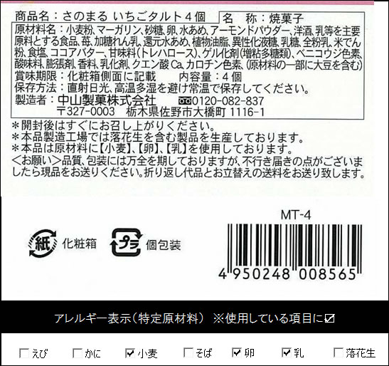 一括表示 （現物の写真を字が読めるように画像で貼付）

 |  |  |  |  |  |  |  |  |  |  |  |  |  |  | ■ 品質管理情報

 |  |  |  |  |  |  |  |  |  |  |  |  |  |  | 商品検査の有無 |  | ◯ 無 ● 有→具体的に | 一般生菌数、大腸菌群

 |  |  |  |  |  |  |  |  |  |  |  |  |  |  | 衛生管理への取組 |  | 生産・製造 工程の管理 | ISO9001管理に基づき、弊社QC工程表に準じて生産管理しております。

 |  |  |  | ア レ ル ギ ー 表 示 （ 特 定 原 材 料 ） ※使用している項目には☑が入っています。 |  |  |  |  |  |  |  |  |  |  |  |  | 従業員の管理 | ISO9001管理に基づき、衛生区域内への入室の際はエアーシャワー、粘着ローラー、作業服、作業帽、作業靴、マスクを着用し、入室の徹底管理を行っております。検便検査 年／2回

 |  |  |  | 表示義務有 |  | □えび □かに □小麦 □そば □卵 □乳 □落花生
 |  |  |  |  |  |  |  |  |  |  |  |  |  |  |  |  | 施設設備の管理 | ISO9001管理に基づき、工務部は施設設備の点検を定期的に実施。 外部定期衛生管理業務委託（防虫･防鼠）：月１回実施
 |  |  |  | 表示を奨励 （任意表示） |  | □あわび □いか □いくら □オレンジ □カシューナッツ □キウイフルーツ □牛肉 □くるみ □ごま □さけ □さば □大豆 □鶏肉 □バナナ □豚肉 □まつたけ □もも □やまいも □りんご □ゼラチン □アーモンド

 |  |  |  |  |  |  |  |  |  |  |  |  |  |  | 危 機 管 理 体 制 |  | 担当者連絡先 | 担当者名または 担当部署名 |  | 連絡先

 |  |  |  | 備考 |  | （当商品以外にアレルゲンを扱っている場合はその旨を記入） |  |  |  |  |  |  |  |  |  |  | 危機管理に関する対応や生産物賠償責任保険(PL保険)の加入など | 担当者 吉田賢一 連絡先 0283-22-7500 ＰＬ保険加入済み

※今後ＦＣＰ事務局がシート普及拡大のためにセミナー等で掲載内容の紹介を行うことについて 右欄に○をして下さい。（無記入の場合は紹介しません。） |  |  |  |  |  |  |  |  |  |  |  |  | 承諾 ・ 拒否 |  | このシートは農林水産省フード・コミュニケーション・プロジェクト（FCP）により、作成されました。詳しくはhttp://www.maff.go.jp/j/shokusan/fcp/index.htmlをご覧下さい。

